상품제안서
모스니에 커스텀 5단 고리 양우산 | 상품코드: S39570

 |  |  |  |  |  |  | 02-713-8555 | www.synergygift.co.kr
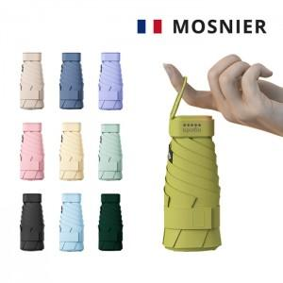

【상세/제작정보】 | <p><span style="font-size: 14pt;">※ 원단인쇄 불가상품</span></p><p><span style="font-size: 14pt;">※ 종이케이스 커스텀 별도문의</span></p>

【인쇄/포장옵션】 | 레이저, 파우치 DTF 인쇄 / 포장지포장

【공급단가】 | 수량 | 50~ | 100~ | 500~ | 1,000~ | 2,000~
*VAT별도 | 단가 | 7,150원 | 7,040원 | 6,870원 | 6,600원 | 6,320원

【상품 URL】 | https://www.synergygift.co.kr:443/src/goods_detail.php?gdno=39570

